申請書
J190278
0 | 住所関係・通勤定期代申請書 （新規・変更） |  |  |  |  |  |  |  |  |  |  |  |  |  |  |  |  |  |  |  |  |  |  |  |  | 申請日 |  | 2019 |  |  | 年 | 5 | 月 |  | 27 |  | 日
16,500
定期代 |  |  | 承認 |  |  |  |  | 経理財務 |  |  |  |  | 人事総務 |  |  | 担当役員 |  |  |  | 統括部長 |  |  | 部長 |  |  | AM/PM |  |  |  | 現場PL |  |  | 申請者
 | / |  | / |  |  |  |  | / |  |  |  |  | / |  |  | / |  |  |  | / |  |  | / |  |  | / |  |  |  | / |  |  | /

 | 社員コード |  |  | J190278 |  |  |  |  |  |  |  |  |  |  |  |  |  |  | PJコード

 | 所属 |  |  | アカウントマネージャー統括部 |  |  |  |  |  |  |  |  |  |  |  |  |  |  | フリガナ |  |  |  | バト
 |  |  |  |  |  |  |  |  |  |  |  |  |  |  |  |  |  |  | 氏名 |  |  |  | 巴図 |  |  |  |  |  |  |  |  |  |  |  |  | 印

 | ・現住所 |  |  | （ | 1.変更無 |  |  |  |  |  |  |  |  | 2.新規・変更有 |  |  |  |  |  |  |  | 年 |  | 月 |  |  |  | 日 | 変更 |  | ） | ※該当に○
 | 郵便番号 |  |  | 〒 |  | 240 |  |  |  |  |  | - |  | 0022 |  |  |  |  | 電話番号 |  |  |  | 080 |  |  | - | 2152 |  |  |  | - | 2816

 | フリガナ
 | 住所 |  |  | 神奈川 |  |  |  |  |  | 都 | 道 |  | 横浜 |  |  |  | 市 | 区 | 保土ヶ谷区西久保町1-4西久保町公園ハイツ6-616
 |  |  |  |  |  |  |  |  |  | 府 | 県 |  |  |  |  |  | 町 | 村

 | ・定期券変更日 |  |  |  |  |  |  |  | 年 |  |  |  |  |  | 月 |  |  | 日
 | 申請理由 |  |  | 1.新規（入社） 2.勤務地変更 3.住所変更 4.料金改定 5.その他（ ）
 |  |  |  | ※該当する項目に○印

 |  | 旧 通勤経路及び定期代 |  |  |  |  |  |  |  |  |  |  |  |  |  |  |  |  |  |  | 新 通勤経路及び定期代
 |  | 交通機関 | 使用線 |  |  |  | 乗車区間 |  |  |  |  |  |  |  |  | 1ヶ月定期代 |  |  |  |  | 交通機関 |  | 使用線 |  | 乗車区間 |  |  |  |  |  |  |  | 1ヶ月定期代
 | 1 |  |  |  |  |  | （自宅最寄駅） |  |  |  |  | ～ |  |  |  | ￥ |  |  |  | 1 | 電車 |  | 相鉄 |  |  |  |  |  | ～ |  |  |  | ￥ | 4,870
 |  |  |  |  |  |  |  |  |  |  |  |  |  |  |  |  |  |  |  |  |  |  |  |  | 天王町 |  |  |  |  | 横浜
 | 2 |  |  |  |  |  |  |  |  |  |  | ～ |  |  |  | ￥ |  |  |  | 2 | 電車 |  | JR |  | 横浜 |  |  |  | ～ | 五反田 |  |  | ￥ | 11,630

 | 3 |  |  |  |  |  |  |  |  |  |  | ～ |  |  |  | ￥ |  |  |  | 3 |  |  |  |  |  |  |  |  | ～ |  |  |  | ￥

 | 4 |  |  |  |  |  |  |  |  |  |  | ～ |  |  |  | ￥ |  |  |  | 4 |  |  |  |  |  |  |  |  | ～ |  |  |  | ￥

 | 5 |  |  |  |  |  |  |  |  |  |  | ～ |  |  |  | ￥ |  |  |  | 5 |  |  |  |  |  |  |  |  | ～ |  |  |  | ￥

 |  |  |  |  |  |  |  |  |  |  |  |  | 合計 |  |  | ￥ | 0 |  |  |  |  |  |  |  |  |  |  |  |  | 合計 |  |  | ￥ | 16,500

 | 備考：

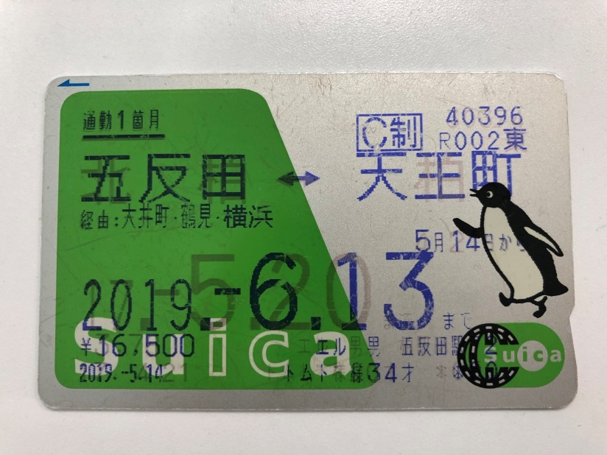
 | ※1 全ての交通機関を記入の上、提出して下さい。
 | ※2 申請には、新定期券コピーの添付が必要です。
 | 《添付欄》

記入例
住所関係・通勤定期代申請書 （新規・変更） |  |  |  |  |  |  |  |  |  |  |  |  |  |  |  |  |  |  |  |  |  |  |  |  | 申請日 |  | 20xx |  |  | 年 | ○ | 月 |  | ○ |  | 日

記入例 （住所・通勤定期）
※こちらには記入しないで下さい。
 |  |  |  |  |  |  |  |  |  |  |  |  |  |  |  |  |  |  |  |  |  | 承認 |  |  | 経理財務 |  |  |  | 人事総務 |  |  | 部門確認
 |  |  |  |  |  |  |  |  |  |  |  |  |  |  |  |  |  |  |  |  |  | / |  |  | / |  |  |  | / |  |  | /

社員コード |  |  | ○○○ |  |  |  |  |  |  |  |  |  |  |  |  |  |  | PJコード |  |  |  | ○○○○○○

所属 |  |  | 開発事業部 |  |  |  |  |  |  |  |  |  |  |  |  |  |  | フリガナ |  |  |  | ○○ ○○
 |  |  |  |  |  |  |  |  |  |  |  |  |  |  |  |  |  | 氏名 |  |  |  | ○○ ○○ |  |  |  |  |  |  |  |  |  |  |  |  | 印

・現住所 |  |  | （ | 1.変更無 |  |  |  |  |  |  |  | 2.新規・変更有 |  |  |  |  |  | 2007 |  |  | 年 | 6 | 月 |  | 1 |  | 日 | 変更 |  | ） | ※該当に○
郵便番号 |  |  | 〒 |  | ××× |  |  |  |  | - |  | ×××× |  |  |  |  |  | 電話番号 |  |  |  | △△ |  |  | - | △△△△ |  |  |  | - | △△△△

フリガナ |  |  | トウキョウト |  |  |  |  |  |  |  | ○○ク |  |  |  |  |  |  | ○○ ○チョウメ ○バン ○○ビル ○ｰ○○
住所 |  |  | 東京 |  |  |  |  | 都 | 道 |  | ○○ |  |  |  |  | 市 | 区 | ○○ ○丁目 ○番 ○○ビル ○ｰ○○
 |  |  |  |  |  |  |  | 府 | 県 |  |  |  |  |  |  | 町 | 村

・定期券変更日 |  |  | 2007 |  |  |  | 年 |  | 6 |  |  |  | 月 | 1 |  |  | 日
申請理由 |  |  | 1.新規（入社） 2.勤務地変更 3.住所変更 4.料金改定 5.その他（ ）
 |  |  | ※該当する項目に○印

 | 旧 通勤経路及び定期代 |  |  |  |  |  |  |  |  |  |  |  |  |  |  |  |  |  |  | 新 通勤経路及び定期代
 | 交通機関 | 使用線 |  |  |  | 乗車区間 |  |  |  |  |  |  |  |  | 1ヶ月定期代 |  |  |  |  | 交通機関 |  | 使用線 |  | 乗車区間 |  |  |  |  |  |  |  | 1ヶ月定期代
1 |  |  |  |  |  | （自宅最寄駅） |  |  |  | ～ |  |  |  |  | ￥ |  |  |  | 1 | 京成 |  | ○線 |  | （自宅最寄駅） |  |  |  | ～ |  |  |  | ￥ | 5,000
 |  |  |  |  |  |  |  |  |  |  |  |  |  |  |  |  |  |  |  |  |  |  |  | ○○ |  |  |  |  | ××
2 |  |  |  |  |  |  |  |  |  | ～ |  |  |  |  | ￥ |  |  |  | 2 | JR |  | △線 |  | ×× |  |  |  | ～ | △△ |  |  | ￥ | 5,000

3 |  |  |  |  |  |  |  |  |  | ～ |  |  |  |  | ￥ |  |  |  | 3 |  |  |  |  |  |  |  |  | ～ |  |  |  | ￥

4 |  |  |  |  |  |  |  |  |  | ～ |  |  |  |  | ￥ |  |  |  | 4 |  |  |  |  |  |  |  |  | ～ |  |  |  | ￥

5 |  |  |  |  |  |  |  |  |  | ～ |  |  |  |  | ￥ |  |  |  | 5 |  |  |  |  |  |  |  |  | ～ |  |  |  | ￥

 |  |  |  |  |  |  |  |  |  |  | 合計 |  |  |  | ￥ | 0 |  |  |  |  |  |  |  |  |  |  |  |  | 合計 |  |  | ￥ | 10,000

備考：

※1 全ての交通機関を記入の上、提出して下さい。
※2 申請には、新定期券コピーの添付が必要です。
《添付欄》

